Sheet1
提 案 書

ターポリンフラット防水バッグ |  | 参考上代 | ¥570 | 販売価格
 |  | （税別） |  | （税別）
【JAN】 | 4562121888494
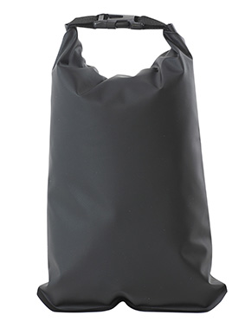 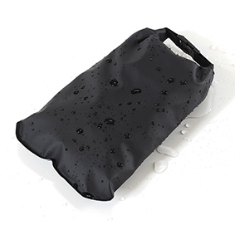 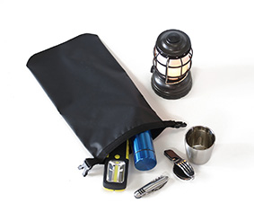 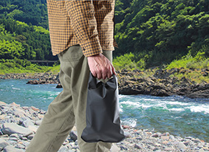 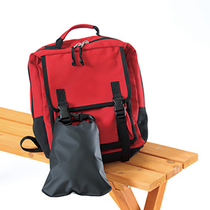 |  |  | 【商品番号】 7623-60 【本体サイズ】 200×370mm・83ｇ 【パッケージサイズ】 225×17×220mm・92ｇ 【個装形態】 ポリ袋入 【材質】 ポリエステル・ＰＶＣ・ポリプロピレン 【入数】 120 【商品説明】 ＩＰＸ4防水規格認証生活防水 レジャーやスポーツ、着替え入れに！防水仕様のフラットバッグ 【生産国】 中国

